HTML TAG
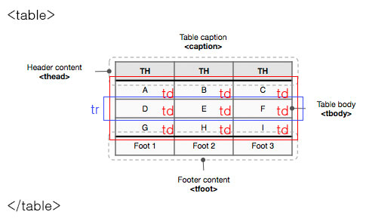
Element 종류 | Element 이름 | 페이지번호
제목(heading) | <h1>~<h6> | p34
단락(Paragraph> | <p> | p36
주소(address) | <address> | p38
구분선(Horizontal Line) | <hr> | p40
인용문(Quotation | <blockquote> <q> | p41
강조(Empasis> | <em> <strong>
생략어(Abbreviation) | <abbr> | p42
두문자어 |  | p42
윗첨자
아랫첨자
이미지
이미지맵
링크 |  | p48
순차목록

목록항목(lest item) | <li> | p49
정의목록(Definition List ) 정의목록(Definition List Title) 정의목록(Definition Data)
표(Table) 표제목(caption) 열 그룹화(Column Group) 표 열 제목 영역(table heading) 표 데이터(table body) 표 결과(table foot) 행(table row) 열제목(table geading) 열(table data) | <table> <caption> <colgroup> <thead> <tbody> <tfoot> <tr> <th> <td> | p56
폼(Forom) | <form> | p66
폼요소그룹화(Fieldset) | <fieldset> | p67
폼그룹제목(legend) | <legend> | p67
입력컨트롤(Input) | <input> | p68
텍스트 입력 컨트롤(Textarea) | <textarea> | p70
선택 컨트롤(Select) | <select> | p70
컨트롤 이름(Label) | <lable> | p71
그룹핑(Grouping - Division) - block | <div> | p74
그룹핑(Grouping - Division) - inline | <span> | p74
헤더영역(Header) | <header> | p92
네비게이션 영역(Navigation) | <nav> | p92
푸터(Footer) | <footer> | p92
컨텐츠 그룹화(Section) | <section> | p95
컨텐츠 그룹화(Article) | <article> | p96
사이드바영역(Aside) | <aside> | p98
그래픽요소 그룹핑(Figure) 그룹제목(Figure Caption) | <figure> <figcaption> | p100
키워드 강조(Mark) | <mark> | p101
시간(Time) | <time> | p102
진행상황표시 | <progress> <meter> | p103
줄바꿈(Line Break) | <br>
메타데이터(Metadata) | <meta>
외부파일 연결 | <link>

박스모델
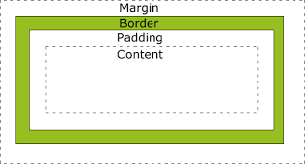
박스영역 명칭 | CSS property
content | width
 | height
padding | padding
border | border
margin | margin

